Лист1
Bug Report
Summary | Лишний символ в открывающемся окне
Project | Х
Component | Вкладка "отправить другу"
Version | Х
Severity | S4 (minor)
Priority | P3 (low)
Status | Новая
Author | Терехов Дмитрий
Assignet to | X
Environment
OS/Browser | Windows 10.0.19042 Сборка 19042 / Google Chrome 92.0.4515.131
Description
Steps to Reproduce | При открытии окна "отправить другу" отображается лишний символ в строке "получатель"
Result | Текст в строке отображается неверно - "Получатель: :"
Expected Result | Текс в строке отображается верно - "Получатель:"
Additions
Attachment | 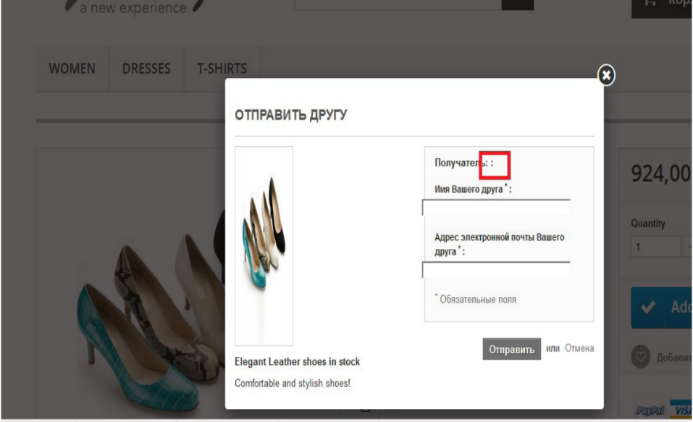

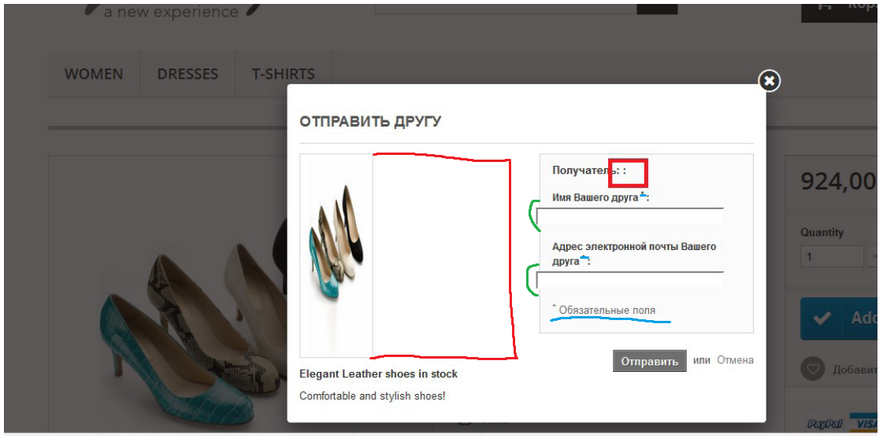
Этот баг был выделен в задании. Описал его в виде баг репорта. Хотя нет никакого спека,но интуитивно могу предположить,что на скрине также есть следующие баги:
1.Локализация. Английский и русский язык одновременно.(вероятнее всего сайт еще не переведен до конца)
2.Изображение туфлей в окне слишком сжато.справа пустое место. Изображение должно быть шире
3.Поля ввода выступают левее интерфейса заполнения.Должно равнятся линиям или быть правее
4.Обозначение символом "*" обязательных полей. В форме всего два поля для ввода и оба обозначены символом. Это не имеет смысла
Также текст вверху "отправить другу" лучше смотрелся бы по середине,а не слева

